关系图
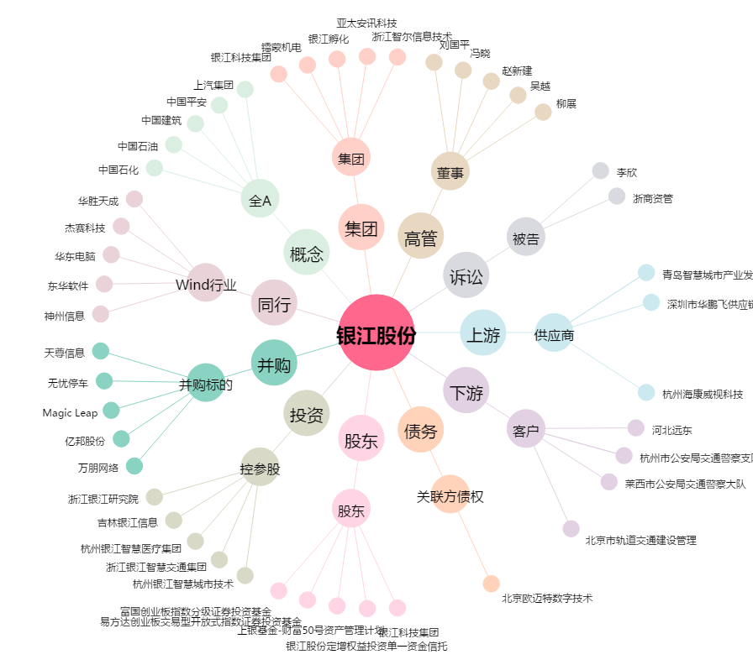
银江股份[300020.SZ] - 关系概览图

